상품제안서
핏라인보틀 베이직 500 | 상품코드: S12388

 |  |  |  |  |  |  | 02-713-8555 | www.synergygift.co.kr
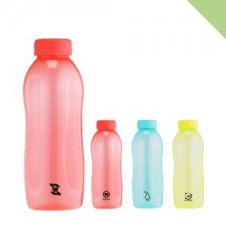

【상세/제작정보】 | <p><span style="font-size: 12pt;">*본 제품은 인쇄면적이 좁아서 라벨지 부착과 무지제품 권장드립니다.</span>&nbsp;</p><p>&nbsp;</p><p><span style="font-size: 12pt;">*플라스틱 특성상 잔기스와 미세한 점이 보일 수 있습니다.&nbsp;</span></p><p>&nbsp;</p><p><span style="font-size: 12pt;">*인쇄와 제품상의불량(깨지거나 물샘 등등) 이 아닐 경우 교환 및 반품은 불가능합니다.</span>​&nbsp;</p>

【인쇄/포장옵션】 | 실크 / 포장지포장

【공급단가】 | 수량 | 100~ | 500~ | 1,000~ | 3,000~ | 5,000~
*VAT별도 | 단가 | 1,950원 | 1,920원 | 1,870원 | 1,800원 | 1,720원

【상품 URL】 | https://www.synergygift.co.kr:443/src/goods_detail.php?gdno=17750

